Datos personales
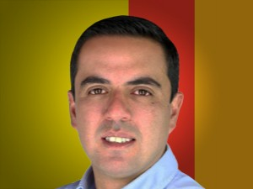

Nombres: | Jorge Farah
Apellidos: | Abedrabbo García
Facebook: | https://www.facebook.com/CocoAbedrabboG
Twitter: | @cocoabedrabbo
Descripción:

